CONCILIAÇÃO REVISADA
CONTROLE | ENTRADA | VALOR ENTRADA | PRESTADOR DE SERVIÇO | RAZÃO SOCIAL | DATA | VALOR | SALDO | ITEM | RUBRICA | STATUS DA REVISÃO | DOCUMENTO FISCAL | PRINT (evidência)
 | BRDE — aporte (doc 220.005) | 835,000.00 |  | Confirmado no extrato de 31/10/2022. | 31/10/2022 |  |  |  |  | OK
1 |  |  | Mônica Guimarães | CIRCUNSTANCIA CINEMATOGRAF. | 04/11/2022 | R$ 11,000.00 |  | Produtora Executiva | 1.5.1 | OK | 1. Mônica Guimarães - Produtora Executiva.pdf
2 |  |  | Amir Labaki | CIRCUNSTANCIA CINEMATOGRAF. | 04/11/2022 | R$ 5,000.00 |  | Obras pré-existentes | 1.2.1 | OK | 4. Amir Labaki - Roteirista.pdf
3 |  |  | Amir Labaki | CIRCUNSTANCIA CINEMATOGRAF. | 04/11/2022 | R$ 20,000.00 |  | Diretor | 1.4.1 | OK | 3. Amir Labaki - Diretor.pdf
4 |  |  | Amir Labaki | CIRCUNSTANCIA CINEMATOGRAF. | 04/11/2022 | R$ 30,000.00 |  | Roteirista | 1.1.1 | OK | 2. Amir Labaki - Obras pré-existentes.pdf
5 |  |  | Felipe Frico Guimarães | FELIPE GUIMARÃES ROSA | 10/11/2022 | R$ 1,200.00 |  | Diretor de Fotografia | 3.5.1 | OK | 5. Frico Guimarães - Diretor de Fotografia.pdf
6 |  |  | Luis Felipe Labaki | LUIS FELIPE LABAKI | 10/11/2022 | R$ 1,200.00 |  | Som Direto | 3.6.1 | OK | 6. Luis Felipe Labaki - Som Direto.pdf
7 |  |  | Luis Felipe Cipullo | LUIS FELIPE MONTE CIPULLO | 21/11/2022 | R$ 800.00 |  | Assistente de Fotografia | 3.6.2 | OK | 7. Luis Cipullo (1961).pdf
8 |  |  | Amir Labaki | CIRCUNSTANCIA CINEMATOGRAF. | 28/11/2022 | R$ 20,000.00 |  | Diretor | 2.1.1 | OK | 8. Amir Labaki - Diretor.pdf
9 |  |  | Amir Labaki | CIRCUNSTANCIA CINEMATOGRAF. | 12/12/2022 | R$ 30,000.00 |  | Diretor | 3.1.1 | OK | 9. Amir Labaki - Diretor.pdf
10 |  |  | Júlia Sousa | JULIA BARBARA MELO DE SOUSA. | 14/12/2022 | R$ 6,000.00 |  | Controller | 5.4.1 | OK | 10. Júlia Sousa - Controller.pdf
11 |  |  | Lia Pini | PLANIFILMES LTDA. | 14/12/2022 | R$ 2,000.00 |  | Coordenador de Produção | 1.6.1 | OK | 11. Lia Pini - Coordenador de Produção.pdf
12 |  |  | Circunstância Cinematográfica | CIRCUNSTÂNCIA CINEMATOGRÁFICA | 20/12/2022 | R$ 20,000.00 |  | Gerenciamento | 6.1.1 | OK | 12. Circunstância - Gerenciamento.pdf
13 |  |  | Amir Labaki | CIRCUNSTANCIA CINEMATOGRAF. | 23/01/2023 | R$ 30,000.00 |  | Gerenciamento | 6.1.1 | OK | 13. Circunstância - Gerenciamento.pdf
14 |  |  | Amir Labaki | CIRCUNSTANCIA CINEMATOGRAF. | 23/01/2023 | R$ 4,500.00 |  | Gerenciamento | 6.1.1 | OK | 14. Circunstância - Gerenciamento.pdf
15 |  |  | Amir Labaki | Amir Labaki | 22/02/2023 | R$ 19,550.00 |  | Gerenciamento | 6.1.1 | VALOR CORRIGIDO — aplicado nesta versão | 15. Circunstância - Gerenciamento.pdf
16 |  |  | Amir Labaki | CIRCUNSTANCIA CINEMATOGRAF. | 03/07/2023 | R$ 25,000.00 |  | Diretor | 4.1.1 | OK | 16. Circunstância_diretor.pdf
17 |  |  | Mônica Guimarães | MOG PRODUTORA | 03/07/2023 | R$ 25,000.00 |  | Produtora Executiva | 2.2.1 / 3.3.1 | OK | 17. MoG Produtora - Produtora Executiva.pdf
18 |  |  | Bandeirantes | RADIO E TELEVISAO BANDEIRANTES | 18/08/2023 | R$ 380.00 |  | Pesquisa e visionamento | 1.3 | OK | 18. Bandeirantes - Pesquisa.pdf
19 |  |  | Eloa Chouzal (primeira parcela) | MEMORIA COLETIVA IMAGENS | 25/08/2023 | R$ 10,500.00 |  | Pesquisa | 1.3 | OK | 19. Eloa Chouzal (primeira parcela) - Pesquisa.pdf
20 |  |  | Porviroscopio Projetos | PORVIROSCOPIO PROJETOS | 04/09/2023 | R$ 700.00 |  | Pesquisa e visionamento | 1.3 | OK | 20. Porviroscopio Projetos - Pesquisa.pdf
21 |  |  | Fogo Filmes - André Finotti (primeira parcela) | FOGO FILMES LTDA | 05/09/2023 | R$ 33,000.00 |  | Editor | 4.4.1 | OK | 21. Fogo Filmes - Finalização.pdf
22 |  |  | Guia de Arrecadação - Governo RS | GA - ITCD/TXS GOV RS (Impostos) | 05/09/2023 | R$ 120.00 |  | Pesquisa e visionamento | 1.3 | OK | 22. Guia de Arrecadação - Pesquisa.pdf
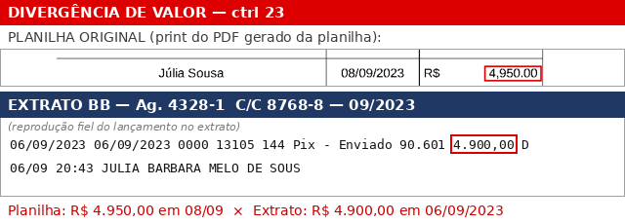
23 |  |  | Júlia Sousa | Júlia Sousa | 06/09/2023 | R$ 4,900.00 |  | Controller | 5.4.1 | VALOR CORRIGIDO — aplicado nesta versão | 23. Júlia Sousa - Controller.pdf
24 |  |  | Beatriz Pomar | ANA BEATRIZ HERMANSON POMAR | 11/09/2023 | R$ 3,000.00 |  | Assistente de Produção | 3.4.2 | OK | 24. Beatriz Pomar - Assistente de Produção.pdf
25 |  |  | André Manfrin (passagem aérea) | GOL Linhas Aéreas | 20/09/2023 | R$ 2,870.87 |  | Passagem Aérea | 3.11.2 | OK | 25. André Manfrim - Passagem Aérea.pdf
26 |  |  | Luis Cipullo (passagem aérea) | GOL Linhas Aéreas | 20/09/2023 | R$ 2,870.87 |  | Passagem Aérea | 3.11.2 | OK | 26. Luis Cipullo - Passagem Aérea.pdf
27 |  |  | Thiago Cunha (passagem aérea) | GOL Linhas Aéreas | 20/09/2023 | R$ 2,870.87 |  | Passagem Aérea | 3.11.2 | OK | 27. Thiago Cunha - Passagem Aérea.pdf
28 |  |  | Frico Guimarães (passagem aérea) | GOL Linhas Aéreas | 20/09/2023 | R$ 2,870.87 |  | Passagem Aérea | 3.11.2 | OK | 28. Frico Guimarães - Passagem Aérea.pdf
29 |  |  | André Manfrin (passagem aérea) | GOL Linhas Aéreas | 20/09/2023 | R$ 1,524.64 |  | Passagem Aérea | 3.11.2 | OK | 29. André Manfrim RJ - Passagem Aérea.pdf
30 |  |  | Luis Cipullo (passagem aérea) | GOL Linhas Aéreas | 20/09/2023 | R$ 1,524.64 |  | Passagem Aérea | 3.11.2 | OK | 30. Luis Cipullo RJ - Passagem Aérea.pdf
31 |  |  | Frico Guimarães (passagem aérea) | GOL Linhas Aéreas | 20/09/2023 | R$ 1,524.64 |  | Passagem Aérea | 3.11.2 | OK | 31. Frico Guimarães RJ - Passagem Aérea.pdf
32 |  |  | Thiago Cunha (passagem aérea) | GOL Linhas Aéreas | 20/09/2023 | R$ 1,524.64 |  | Passagem Aérea | 3.11.2 | OK | 32. Thiago Cunha RJ - Passagem Aérea.pdf
33 |  |  | Mônica Guimarães | Mônica Guimarães | 26/09/2023 | R$ 10,000.00 |  | Produtora Executiva | 2.2.1 / 3.3.1 | DATA CORRIGIDA — aplicado nesta versão | 96. Mônica Guimarães - Produtora Executiva.pdf
34 |  |  | André Manfrim | André Manfrim | 26/09/2023 | R$ 11,250.00 |  | Diretor de Produção | 3.11.2 | DATA CORRIGIDA — aplicado nesta versão | 107. André Manfrin - Coordenador de Produção.pdf
35 |  |  | Camila Braune | Camila Braune | 26/09/2023 | R$ 3,000.00 |  | Som Direto SP | 3.6.1 | DATA CORRIGIDA — aplicado nesta versão | 87. Camila Braune - Tecnica de som SP.pdf
36 |  |  | Casa do Rodie | CASA DO ROADIE | 28/09/2023 | R$ 350.00 |  | Material de Consumo | 2.6.1 | OK | 36. Casa do Rodie - Material de Consumo.pdf
37 |  |  | Sofia Vontobel | SOFIA VONTOBEL BACCARINI | 28/09/2023 | R$ 1,000.00 |  | Verba de produção | 3.12 | OK | 37. Sofia Vontobel - Verba de Produção.pdf
38 |  |  | André Manfrim | ANDRÉ LIMA MANFRIM | 28/09/2023 | R$ 1,000.00 |  | Verba de produção | 3.12 | OK | 38. André Manfrin - Verba de Produção.pdf
39 |  |  | Casa do Rodie | CASA DO ROADIE | 28/09/2023 | R$ 15.30 |  | Material de Consumo | 2.6.1 | OK | 39. Casa do Rodie (complemento) - Material de consumo.pdf
40 |  |  | Hospedagem equipe | CITYHOME SERVICOS IMOBILIARIOS | 28/09/2023 | R$ 8,800.00 |  | Hospedagem sem alimentação | 3.11.1 | OK | 40. Cityhome - Hospedagem sem alimentação.pdf
41 |  |  | Hospedagem AL e MG | PATEO MOINHOS DE VENTO ADM | 29/09/2023 | R$ 5,768.40 |  | Hospedagem sem alimentação | 3.11.1 | OK | 41. Hospedagem Amir Labaki - Hospedagem sem alimentação.pdf
42 |  |  | Hospedagem AL (cityhome) | CITYHOME SERVICOS IMOBILIARIOS | 29/09/2023 | R$ 500.00 |  | Hospedagem sem alimentação | 3.11.1 | OK | 42. Cityhome Amir Labaki - Hospedagem sem alimentação.pdf
43 |  |  | MR5 (equipamentos de foto) | MARTINA MILLA RAFFAELLI ME (MR5) | 29/09/2023 | R$ 35,000.00 |  | Locação de equipamentos | 3.7 | OK | 43. MR5 - Locação de equipamentos.pdf
44 |  |  | Hds Externos | MATRON INFORMATICA | 29/09/2023 | R$ 3,116.00 |  | HDS | 3.7 | OK | 44. HDS - Hds externos.pdf
45 |  |  | Luis Cipullo | LUIS FELIPE MONTE CIPULLO | 29/09/2023 | R$ 1,050.00 |  | Verba de alimentação | 3.10.1 | OK | 45. Luis Cipullo - verba de alimentação.pdf
46 |  |  | Frico Guimarães | Felipe Guimarães Rosa | 29/09/2023 | R$ 1,050.00 |  | Verba de alimentação | 3.10.1 | OK | 46. Frico Guimarães - verba de alimentação.pdf
47 |  |  | Thiago Cunha | FELIPE GUIMARÃES ROSA | 29/09/2023 | R$ 1,050.00 |  | Verba de alimentação | 3.10.1 | OK | 47. Thiago Cunha - verba de alimentação.pdf
48 |  |  | Sofia Vontobel | SOFIA VONTOBEL BACCARINI | 29/09/2023 | R$ 560.00 |  | Verba de alimentação | 3.10.1 | OK | 48. Sofia Vontobel - verba de alimentação.pdf
49 |  |  | Fabio Baltar | Fábio Baltar Duarte | 29/09/2023 | R$ 560.00 |  | Verba de alimentação | 3.10.1 | OK | 49. Fabio Baltar - verba de alimentação.pdf
50 |  |  | André Manfrim | Andre Lima Monfrini | 29/09/2023 | R$ 1,050.00 |  | Verba de alimentação | 3.10.1 | OK | 50. André Manfrin - verba de alimentação.pdf
51 |  |  | Hospedagem AL - complemento (cityhome) | CITYHOME SERVICOS IMOBILIARIOS | 29/09/2023 | R$ 150.00 |  | Hospedagem sem alimentação | 3.11.1 | OK | 51. Cityhome Amir Labaki complemento - Hospedagem sem alimentação.pdf
52 |  |  | Correios | SCM PREST SERV POSTAIS | 29/09/2023 | R$ 35.10 |  | Gerenciamento | Gerenciamento (cód. pendente) | OK | 52. Correios - envio de livros.pdf
53 |  |  | Hospedagem AL | PATEO MOINHOS DE VENTO ADM | 02/10/2023 | R$ 1,610.00 |  | Hospedagem sem alimentação | 3.11.1 | OK | 53. Hospedagem Amir Labaki - Hospedagem sem alimentação.pdf
54 |  |  | Motorista POA | Glademir Martins Machado | 03/10/2023 | R$ 200.00 |  | Verba de alimentação | 3.10.1 | OK | 54. Motorista POA - verba de alimentação.pdf
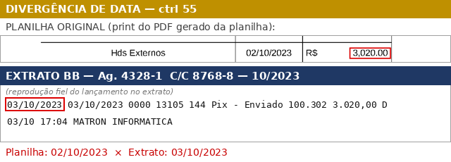
55 |  |  | Hds Externos | Hds Externos | 03/10/2023 | R$ 3,020.00 |  | HDS | 3.7 | DATA CORRIGIDA — aplicado nesta versão | 55. HDS - Hds externos.pdf
56 |  |  | Motorista SP | 1º Pix rejeitado e reenviado no mesmo dia (líquido R$ 700,00) Favorecido no extrato: EDSON DE CAMARGO TRANSPORTES. | 05/10/2023 | R$ 700.00 |  | Transporte Local | 3.9.1 | OK | 56. Motorista SP - transporte local.pdf
57 |  |  | Amir Labaki | AMIR LABAKI | 05/10/2023 | R$ 500.00 |  | Transporte Local | 3.9.4 | OK | 57. Amir Labaki - Verba de transporte.pdf
58 |  |  | Eloa Chouzal (parcela final) | MEMORIA COLETIVA IMAGENS | 06/10/2023 | R$ 10,500.00 |  | Pesquisa | 1.3 | OK | 58. Eloa Chouzal (parcela final) - Pesquisa.pdf
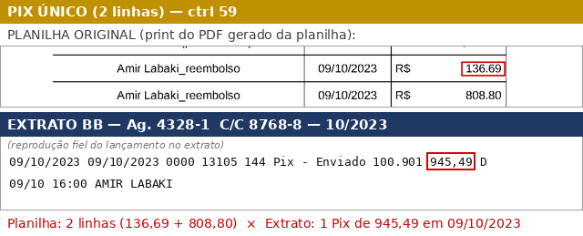
59 |  |  | Amir Labaki_reembolso | Pago em um único Pix de R$ 945,49 junto com a outra linha do controle 59 (136,69 + 808,80). Pix único de R$ 945,49 | 09/10/2023 | R$ 136.69 |  | Transporte Local | 3.9.1 | OK | 59. Amir Labaki - Verba Transporte e AlimentaçÃo.pdf
59-B |  |  | Amir Labaki_reembolso | Pago em um único Pix de R$ 945,49 junto com a outra linha do controle 59 (136,69 + 808,80). Pix único de R$ 945,49 | 09/10/2023 | R$ 808.80 |  | Verba de alimentação | 3.10.1 | OK | 59. Amir Labaki - Verba Transporte e AlimentaçÃo.pdf
60 |  |  | Frico Guimarães - parcela 1 | MOG PRODUTORA | 09/10/2023 | R$ 13,500.00 |  | Diretor de Fotografia | 3.5.1 | OK | 60. Frico Guimarães - Diretor de fotografia.pdf
61 |  |  | Luis Cipullo - parcela 1 | LUIS FELIPE MONTE CIPULLO | 09/10/2023 | R$ 7,500.00 |  | Assistente de Fotografia | 3.6.2 | OK | 61. Luis Cipullo - Assistente de Fotografia.pdf
62 |  |  | Thiago Cunha - parcela 1 | THIAGO AUGUSTO GOMAS CUNHA | 09/10/2023 | R$ 4,800.00 |  | Logger | 3.6.3 | OK | 62. Thiago Cunha - Logger.pdf
63 |  |  | Fabio Baltar | FÁBIO BALTAR DUARTE | 09/10/2023 | R$ 1,800.00 |  | Som Direto POA | 3.6.1 | OK | 63. Fabio Baltar - som direto.pdf
64 |  |  | Fabio Baltar | FÁBIO BALTAR DUARTE | 09/10/2023 | R$ 1,800.01 |  | Equipamento de som | 3.7 | OK | 64. Fabio Baltar - equipamento de som.pdf
65 |  |  | Mandala Tour | MANDALA TOURS | 09/10/2023 | R$ 9,502.77 |  | Hospedagem sem alimentação | 3.11.1 | OK | 65. Mandala Tour - Hospedagem sem alimentação.pdf
66 |  |  | Luis Cipullo | LUIS FELIPE MONTE CIPULLO | 09/10/2023 | R$ 240.00 |  | Verba de alimentação | 3.10.1 | OK | 66. Luis Cipullo - verba de alimentação.pdf
67 |  |  | André Manfrim | Andre Lima Monfrini | 09/10/2023 | R$ 240.00 |  | Verba de alimentação | 3.10.1 | OK | 67. André Manfrin - verba de alimentação.pdf
68 |  |  | Frico Guimarães | Felipe Guimarães Rosa | 09/10/2023 | R$ 240.00 |  | Verba de alimentação | 3.10.1 | OK | 68. Frico Guimarães - verba de alimentação.pdf
69 |  |  | Thiago Cunha | ANDRE LIMA MONFRINI | 09/10/2023 | R$ 240.00 |  | Verba de alimentação | 3.10.1 | OK | 69. Thiago Cunha - verba de alimentação.pdf
70 |  |  | André Manfrim_verba de produção | Andre Lima Monfrini | 10/10/2023 | R$ 500.00 |  | Verba de produção | 3.12 | OK | 70. FAU - Locação de Espaço.pdf
71 |  |  | FAU_locação de espaço | CONTA RECEITAS D F | 10/10/2023 | R$ 2,300.00 |  | Locação de espaço | Locação de espaço (cód. pendente) | OK | 71. Beatriz Pomar - Assistente de produção.pdf
72 |  |  | Beatriz Pomar | ANA BEATRIZ HERMANSON POMAR | 11/10/2023 | R$ 1,500.00 |  | Assistente de Produção | 3.4.2 | OK | 72. MAC RS - locação de espaço.pdf
73 |  |  | Mac Porto Alegre | AAMAC | 11/10/2023 | R$ 400.00 |  | Locação de espaço | Locação de espaço (cód. pendente) | OK | 73. Motorista SP - transporte local.pdf
74 |  |  | Motorista SP | Malnes Transporte e Produções | 11/10/2023 | R$ 500.00 |  | Transporte Local | 3.9.1 | OK | 74. Sofia Vontobel - Produtora Local POA.pdf
75 |  |  | Sofia Vontobel | VONDOC FILMES LTDA | 11/10/2023 | R$ 4,000.00 |  | Assistente de Produção | 3.4.2 | OK | 75. Verba de produção Rio de Janeiro.pdf
76 |  |  | Ida Leal_verba RJ | IDALINA SOUZA RIBEIRO | 11/10/2023 | R$ 1,000.00 |  | Verba de produção | 3.12 | OK | 76. Hospedagem Equipe RJ - Hospedagem sem alimentação.pdf
77 |  |  | Hotel equipe (RJ) | MANDALA TOURS | 11/10/2023 | R$ 9,672.00 |  | Hospedagem sem alimentação | 3.11.1 | OK | ⚠ Comprovante não localizado na pasta
78 |  |  | André Manfrim_verba alimentação | Andre Lima Monfrini | 13/10/2023 | R$ 1,200.00 |  | Verba de alimentação | 3.11.3 | OK | 78. André Manfrim - verba de alimentação.pdf
79 |  |  | Frico Guimarães_verba alimentação | Felipe Guimarães Rosa | 13/10/2023 | R$ 1,200.00 |  | Verba de alimentação | 3.11.3 | OK | 79. Frico Guimarães - verba de alimentação.pdf
80 |  |  | Luis Cipullo_verba alimentação | ANDRE LIMA MONFRINI | 13/10/2023 | R$ 1,200.00 |  | Verba de alimentação | 3.11.3 | OK | 80. Luis Cipullo - verba de alimentação.pdf
81 |  |  | Thiago Cunha_verba alimentação | FELIPE GUIMARÃES ROSA | 13/10/2023 | R$ 1,200.00 |  | Verba de alimentação | 3.11.3 | OK | 81. Thiago Cunha - verba de alimentação.pdf
82 |  |  | André Manfrim_verba de produção RJ | ANDRÉ LIMA MANFRIM | 13/10/2023 | R$ 1,000.00 |  | Verba de alimentação | 3.11.3 | OK | 82. André Manfrim - verba de produção RJ.pdf
83 |  |  | Ida Leal_verba de alimentação | IDALINA SOUZA RIBEIRO | 13/10/2023 | R$ 480.00 |  | Verba de alimentação | 3.11.3 | OK | 83. Ida Leal - verba de alimentação.pdf
84 |  |  | Anne Santos_verba de alimentação | IDALINA SOUZA RIBEIRO | 13/10/2023 | R$ 480.00 |  | Verba de alimentação | 3.11.3 | OK | 84. Anne Santos - verba de alimentação.pdf
85 |  |  | Alimentação Motorista RJ | RICARDO DIAS DOS SANTOS | 13/10/2023 | R$ 300.00 |  | Verba de alimentação | 3.11.3 | OK | 85. Motorista Rio - verba de alimentação.pdf
86 |  |  | Ida Leal - Primenra parcela | MAGA PROJETOS CULTURAIS | 13/10/2023 | R$ 2,000.00 |  | Assistente de Produção | 3.4.2 | OK | 86. Ida Leal (primeira parcela) - Prod. local RJ.pdf
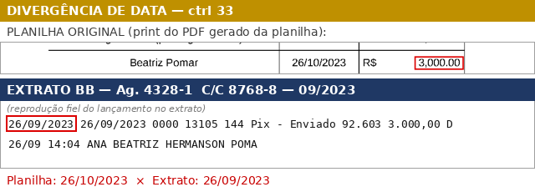
87 |  |  | Beatriz Pomar | Beatriz Pomar | 16/10/2023 | R$ 3,000.00 |  | Assistente de Produção | 3.4.2 | DATA CORRIGIDA — aplicado nesta versão | 87. Camila Braune - Tecnica de som SP.pdf
 |  |  | Equipamento de luz RJ | LUZ RIO LOCACAO DE EQUIPAMENTOS | 16/10/2023 | R$ 1,100.00 |  | Equipamento de luz | 3.7 | OK | 88. Equipamento de Luz - Rio de Janeiro.pdf
 |  |  | Motorista SP | CRISTHIANO RODRIGUES DE JESUS | 17/10/2023 | R$ 4,375.00 |  | Transporte Local | 3.9.3 | OK | 89. Van São Paulo - transporte local.pdf
 |  |  | Motorista POA | CLAUDIA | 17/10/2023 | R$ 4,900.00 |  | Transporte Local | 3.9.3 | OK | 90. Van porto Alegre - transporte local.pdf
 |  |  | Fernando Miguel | FERNANDO MIGUEL EFRON | 18/10/2023 | R$ 550.00 |  | Equipamento de som | 3.7 | OK | 91. Fernando Miguel - Locação de equipamentop de som.pdf
 |  |  | Mônica Guimarães (reembolso) | MONICA GUIMARAES P MORAES | 24/10/2023 | R$ 9,427.38 |  | Passagens Aéreas | 3.11.2 | OK | 92. Reembolso MG - Passagens Aéreas.pdf
 |  |  | André Finotti | FOGO FILMES LTDA | 25/10/2023 | R$ 20,625.00 |  | Edição e Finalização | 4.6 | OK | 93. André Finotti - Pacote de imagem.pdf
 |  |  | Anne Santos - pagamento | ANNE SANTOS | 25/10/2023 | R$ 3,600.00 |  | Som Direto RJ | 3.6.1 | OK | 94. Anne Santos - Som Direto RJ.pdf
 |  |  | Frico Guimarães - parcela final | MOG PRODUTORA | 25/10/2023 | R$ 13,500.00 |  | Diretor de Fotografia | 3.5.1 | OK | 95. Frico Guimarães - Diretor de Fotografia.pdf
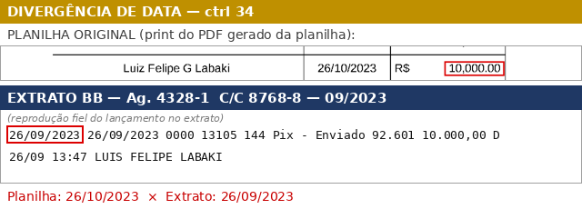
 |  |  | Luiz Felipe G Labaki | Luiz Felipe G Labaki | 25/10/2023 | R$ 10,000.00 |  | Assistente de Roteiro | 2.2.1 / 3.3.1 | DATA CORRIGIDA — aplicado nesta versão | 96. Mônica Guimarães - Produtora Executiva.pdf
 |  |  | Ida Leal - parcela final | MAGA PROJETOS CULTURAIS | 25/10/2023 | R$ 2,000.00 |  | Assistente de Produção | 3.4.2 | OK | 97. Idalina - Produtora RJ.pdf
 |  |  | Thiago Cunha - equipamento | THIAGO AUGUSTO GOMAS CUNHA | 25/10/2023 | R$ 1,800.00 |  | Equipamento de luz | 3.7 | OK | 98. Thiago Cunha - Equipamento de luz.pdf
 |  |  | Thiago Cunha - parcela final | THIAGO AUGUSTO GOMAS CUNHA | 25/10/2023 | R$ 4,800.00 |  | Logger | 3.6.3 | OK | 99. Thiago Cunha - Logger.pdf
 |  |  | Sofia Vontobel | SOFIA VONTOBEL BACCARINI | 25/10/2023 | R$ 816.42 |  | Verba de produção | 3.12 | OK | 100. Reembolso Sofia - Verba de Produção.pdf
 |  |  | Calendoscopia | CALEIDOSKOPICA PRODUCOES | 25/10/2023 | R$ 450.00 |  | Equipamento de som | 3.7 | OK | 101. Calendoscopia - Locação equip. som.pdf
 |  |  | Filmes de Taipa | FILMES DE TAIPA PROD | 25/10/2023 | R$ 4,500.00 |  | Locação de equipamentos | 3.7 | OK | 102. Filmes de Taipa - Equipamento de Câmera.pdf
 |  |  | Eletrica Cinema | ELECTRICA CINEMA E VIDEO (boleto) | 25/10/2023 | R$ 600.00 |  | Equipamento de luz | 3.7 | OK | 103. Equipamento LUZ SP.pdf
 | Pix recebido - IDALINA SOUZA RIBEIRO | 326.91 |  | Devolução/estorno recebido — NÃO registrado na conciliação. Incluído nesta revisão. | 26/10/2023 |  |  |  |  | ESTORNO NÃO REGISTRADO
 |  |  | Motorista RJ | GRIFE RIO LOCADORA LTDA (transferência) | 26/10/2023 | R$ 6,550.00 |  | Transporte Local | 3.9.3 | OK | 106. Van Rio de Janeiro - Transporte local.pdf
 |  |  | Locall POA | LOC ALL DE CINEMA E TELEVISAO | 26/10/2023 | R$ 995.00 |  | Equipamento de luz | 3.7 | OK | 104. Locall - Locação de equipamentos.pdf
 |  |  | Luis Cipullo | LUIS FELIPE MONTE CIPULLO | 26/10/2023 | R$ 7,500.00 |  | Assistente de Fotografia | 3.6.2 | OK | 105. Luis Cipullo - Assistente de Fotografia.pdf
 |  |  | André Manfrim | FILMES DE TAIPA PROD | 26/10/2023 | R$ 11,250.00 |  | Diretor de Produção | 2.3.1 | OK | 35. Manfrim_dir producao.pdf
 |  |  | Hotel equipe (diária extra RJ) | WINDSOR ADMINISTRACAO DE HOTEIS | 30/10/2023 | R$ 2,529.85 |  | Hospedagem sem alimentação | 3.11.1 | OK | 108. Hotel Equipe - Hospedagem.pdf
 |  |  | Hotel Amir (diária extra RJ) | WINDSOR ADMINISTRACAO DE HOTEIS | 30/10/2023 | R$ 1,559.33 |  | Hospedagem sem alimentação | 3.11.1 | OK | 109. Hotel AL - Hospedagem.pdf
 |  |  | Arthur Rodrigues | (favorecido não identificado no extrato) | 30/10/2023 | R$ 450.00 |  | Locação de equipamentos | 3.7 | OK | 110. Arthur Rodrigues - Locação de equipamento.pdf
 |  |  | Brilho Equipamentos | BRILHO | 30/10/2023 | R$ 211.50 |  | Locação de equipamento de luz | 3.7 | OK | 111. Brilho - Equipamento Luz (diária extra).pdf
 |  |  | MR5 (equipamentos de foto) | MARTINA MILLA RAFFAELLI ME (MR5) | 30/10/2023 | R$ 1,500.00 |  | Locação de equipamentos | 3.7 | OK | 112. MR5 - Equipamento de Câmera.pdf
 |  |  | Alimentação Motorista RJ | JEFFERSON MARCOS SILVA | 31/10/2023 | R$ 320.00 |  | Verba de alimentação | 3.11.3 | OK | 113. Alimentação motorista.pdf
 |  |  | Frico alimentação e ajuda de custo | Felipe Guimarães Rosa | 31/10/2023 | R$ 1,020.00 |  | Verba de alimentação | 3.11.3 | OK | 114. Frico Guimarães - Ajuda de custo + Alimentação.pdf
 |  |  | Luis alimentação e ajuda de custo | FELIPE GUIMARÃES ROSA | 31/10/2023 | R$ 1,020.00 |  | Verba de alimentação | 3.11.3 | OK | 115. Luis Cipullo - Ajuda de custo + Alimentação.pdf
 |  |  | André alimentação e ajuda de custo | Andre Lima Monfrini | 31/10/2023 | R$ 1,020.00 |  | Verba de alimentação | 3.11.3 | OK | 116. André Manfrin - Ajuda de custo + Alimentação.pdf
 |  |  | Verba de produção | André Lima Manfrim | 31/10/2023 | R$ 200.00 |  | Verba de produção | 3.12 | OK | 117. Verba de produção RJ.pdf
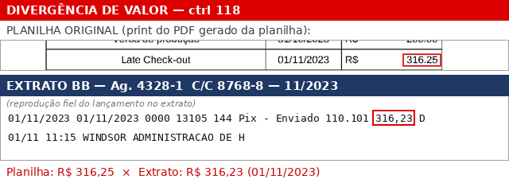
 |  |  | Late Check-out | Late Check-out | 01/11/2023 | R$ 316.23 |  | Hospedagem sem alimentação | 3.11.1 | VALOR CORRIGIDO — aplicado nesta versão | 118. Late Check out.pdf
 |  |  | Bernardo Tavares | 1º Pix rejeitado e reenviado (líquido R$ 300,00) | 08/11/2023 | R$ 300.00 |  | Assistente de Pesquisa | 1.3 | OK | 119. Bernardo Tavares - assistente de pesquisa.pdf
 |  |  | Van São Paulo x Rio de Janeiro | CRISTHIANO RODRIGUES DE JESUS | 08/11/2023 | R$ 4,750.00 |  | Transporte Local | 3.9.3 | OK | 120. VAN São Paulo x Rio - transporte local.pdf
 | TED crédito - CITYHOME SERVIÇOS IMOBILIÁRIOS | 650.00 |  | Devolução/estorno recebido — NÃO registrado na conciliação. Incluído nesta revisão. | 10/11/2023 |  |  |  |  | ESTORNO NÃO REGISTRADO
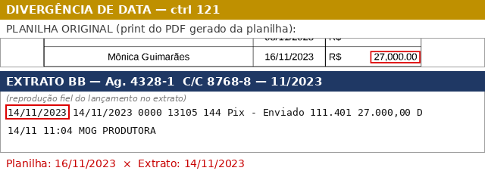
 |  |  | Mônica Guimarães | Mônica Guimarães | 14/11/2023 | R$ 27,000.00 |  | Produtora Executiva | 2.2.1 / 3.3.1 | DATA CORRIGIDA — aplicado nesta versão | 121. Mônica Guimarães - Produtora Executiva.pdf
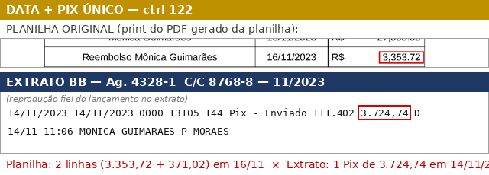
 |  |  | Reembolso Mônica Guimarães | Reembolso Mônica Guimarães | 14/11/2023 | R$ 3,353.72 |  | Verba de alimentação | 3.11.3 | DATA CORRIGIDA — aplicado nesta versão | 122. Reembolso MG (refeição e transporte).pdf
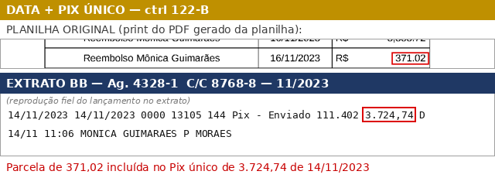
 |  |  | Reembolso Mônica Guimarães | Reembolso Mônica Guimarães | 14/11/2023 | R$ 371.02 |  | Transporte Local | 3.9.3 | DATA CORRIGIDA — aplicado nesta versão | 122. Reembolso MG (refeição e transporte).pdf
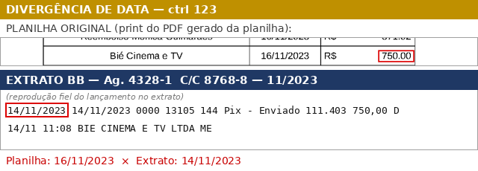
 |  |  | Bié Cinema e TV | Bié Cinema e TV | 14/11/2023 | R$ 750.00 |  | Locação de equipamentos de som | 3.7 | DATA CORRIGIDA — aplicado nesta versão | 123. Equipamento de som SP.pdf
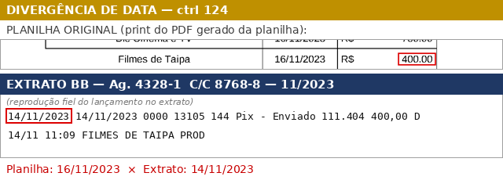
 |  |  | Filmes de Taipa | Filmes de Taipa | 14/11/2023 | R$ 400.00 |  | Locação de equipamentos | 3.7 | DATA CORRIGIDA — aplicado nesta versão | 124. Locação de equipamento de camera.pdf
 |  |  | André Finotti | FOGO FILMES LTDA | 27/11/2023 | R$ 20,625.00 |  | Edição e Finalização | 4.6 | OK | 125. André Finotti - Edicão e Finalização.pdf
 |  |  | Eloa Chouzal (semana adicional) | MEMORIA COLETIVA IMAGENS | 11/12/2023 | R$ 2,000.00 |  | Pesquisa | 1.3 | OK | 126. Eloa Chouzal - Pesquisador.pdf
 |  |  | Raquel - diária extra | RAQUEL DE OLIVEIRA LAZARO | 20/12/2023 | R$ 585.00 |  | Som Direto RJ | 3.6.1 | OK | 128. Raquel (diária extra) - Som direto.pdf
 |  |  | André Finotti | FOGO FILMES LTDA | 20/12/2023 | R$ 20,625.00 |  | Edição e Finalização | 4.6 | OK | 127. André Finotti - Edição e Finalização .pdf
 |  |  | André Finotti | FOGO FILMES LTDA | 24/01/2024 | R$ 20,625.00 |  | Edição e Finalização | 4.6 | OK | 129. André Finotti - Edição e Finalização .pdf
 |  |  | Fp Courrier | IN SAMPA COURIER ENTREGAS | 31/01/2024 | R$ 487.20 |  | Transporte Local | 3.9.3 | OK | 130. FP Courrier - Transporte Loca.pdf
 |  |  | Júlia Sousa | JUBA PRODUCOES | 23/02/2024 | R$ 6,000.00 |  | Controller | 5.4.1 | OK | 131. Júlia Sousa - controller.pdf
 |  |  | André Finotti | FOGO FILMES | 23/02/2024 | R$ 22,500.00 |  | Edição e Finalização | 4.6 | OK | 132. André Finotti - Edição e Finalização .pdf
 |  |  | Júlia Sousa | JULIA BARBARA MELO DE SOUSA | 07/05/2024 | R$ 4,000.00 |  | Controller | 5.4.1 | OK | 133. Júlia Sousa - controller.pdf
 |  |  | Estúdio Ganzah | GANZAH | 31/05/2024 | R$ 5,000.00 |  | Trilha Sonora | 4.8.1 | OK | 134. Ganzah - Trilha Musical.pdf

 |  |  | André Finotti | André Finotti | 03/06/2024 | R$ 13,500.00 |  | Edição e Finalização | 4.6 | DATA CORRIGIDA — aplicado nesta versão | 135. André Finotti - Edição e Finalização.pdf
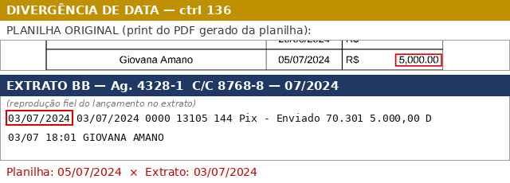
 |  |  | Giovana Amano | Giovana Amano | 03/07/2024 | R$ 5,000.00 |  | Produtora de Licenciamento | Produtora de Licenciamento (cód. pendente) | DATA CORRIGIDA — aplicado nesta versão | 136. Giovana Amano - Produtora de Licenciamento.pdf
 |  |  | Wagner Labs Anastacio ME / Brasil Imagem | BRASIL IMAGEM | 30/07/2024 | R$ 8,000.00 |  | Licenciamento de conteúdo | Licenciamento de conteúdo (cód. pendente) | OK | 137. Wagner Labs Anastacio ME _ Brasil Imagem - Licenciamento.pdf
 |  |  | Sylvio Back | ANJO AZUL FILMES LTDA (transferência) | 09/08/2024 | R$ 2,815.00 |  | Licenciamento de conteúdo | Licenciamento de conteúdo (cód. pendente) | OK | 140. Sylvio Back - Licenciamento.pdf
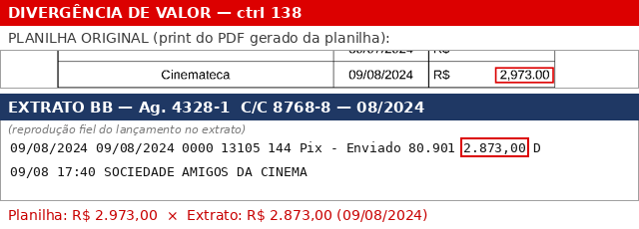
 |  |  | Cinemateca | Cinemateca | 09/08/2024 | R$ 2,873.00 |  | Licenciamento de conteúdo | Licenciamento de conteúdo (cód. pendente) | VALOR CORRIGIDO — aplicado nesta versão | 138. Cinemateca Brasileira - Licenciamento.pdf
 |  |  | Fabiana Werneck | F. WERNECK BARCINSKI LTDA | 09/08/2024 | R$ 4,000.00 |  | Produtora de Licenciamento | Produtora de Licenciamento (cód. pendente) | OK | 139. Fabiana - Produtora de Licenciamento.pdf
 |  |  | Biblioteca Nacional | GRU - GUIA RECOLHIMENTO UNIÃO | 09/08/2024 | R$ 550.00 |  | Licenciamento de conteúdo | Licenciamento de conteúdo (cód. pendente) | OK | 141. Biblioteca Nacional - Licenciamento.pdf
 |  |  | CPD DOC | FUNDACAO GETULIO VARGAS (boleto) | 16/08/2024 | R$ 130.00 |  | Licenciamento de conteúdo | Licenciamento de conteúdo (cód. pendente) | OK | 142. CPDOC - Licenciamento.pdf
 |  |  | Cinemateca | SOCIEDADE AMIGOS DA CINEMATECA | 19/08/2024 | R$ 8,627.00 |  | Licenciamento de conteúdo | Licenciamento de conteúdo (cód. pendente) | OK | 143. Cinemateca Brasileira - Licenciamento.pdf
 |  |  | Camila Braune - Somm adicional Ricupero | CAMILA BRAUNE | 03/09/2024 | R$ 600.00 |  | Som direto - SP | Som direto - SP (cód. pendente) | OK | 144. Som_SP_adicional.pdf
 |  |  | Silvyo Back - O Globo | GLOBO COM E PART SA (boleto) | 05/09/2024 | R$ 938.50 |  | Licenciamento de conteúdo | Licenciamento de conteúdo (cód. pendente) | OK | 145. Licenc_Globo.pdf
 |  |  | Lapfilme Produções | LAPFILME P C LTDA | 17/09/2024 | R$ 2,250.00 |  | Licenciamento de conteúdo | Licenciamento de conteúdo (cód. pendente) | OK | 147. Lapfilme produções - Licenciamento.pdf
 |  |  | Estadão | S A O ESTADO DE S PAULO | 17/09/2024 | R$ 2,632.45 |  | Licenciamento de conteúdo | Licenciamento de conteúdo (cód. pendente) | OK | 146. Estadão - Licenciamento.pdf
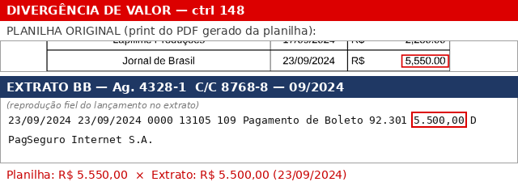
 |  |  | Jornal de Brasil | Jornal de Brasil | 23/09/2024 | R$ 5,500.00 |  | Licenciamento de conteúdo | Licenciamento de conteúdo (cód. pendente) | VALOR CORRIGIDO — aplicado nesta versão | 148. JB - Licenciamento.pdf
 |  |  | INA | COTACAO D.T.V.M. S/A | 25/09/2024 | R$ 6,726.23 |  | Licenciamento de conteúdo | Licenciamento de conteúdo (cód. pendente) | OK | 149. INA - Licenciamento.pdf
 |  |  | Biblioteca Nacional | GRU - GUIA RECOLHIMENTO UNIÃO | 30/09/2024 | R$ 700.00 |  | Licenciamento de conteúdo | Licenciamento de conteúdo (cód. pendente) | OK | 150. Biblioteca Nacional - Licenciamento.pdf
 |  |  | Biblioteca Nacional | GRU - GUIA RECOLHIMENTO UNIÃO | 30/09/2024 | R$ 2,400.00 |  | Licenciamento de conteúdo | Licenciamento de conteúdo (cód. pendente) | OK | 151. Biblioteca Nacional - Licenciamento.pdf
 |  |  | Le monde | COTACAO D.T.V.M. S/A | 10/10/2024 | R$ 1,836.22 |  | Licenciamento de conteúdo | Licenciamento de conteúdo (cód. pendente) | OK | 152. Le Monde - Licenciamento.pdf
 |  |  | Cinemateca Brasileira | SOCIEDADE AMIGOS DA CINEMATECA | 10/10/2024 | R$ 372.00 |  | Licenciamento de conteúdo | Licenciamento de conteúdo (cód. pendente) | OK | 153. Cinemateca Brasileira - Licenciamento.pdf
 |  |  | Iconografia | PORVIROSCOPIO PROJETOS | 31/10/2024 | R$ 5,000.00 |  | Licenciamento de conteúdo | Licenciamento de conteúdo (cód. pendente) | OK | 154. Iconografia - Licenciamento.pdf
 |  |  | Silvio Tendler | CALIBAN PRODUCOES CINEMATOGRAFICAS | 31/10/2024 | R$ 5,500.00 |  | Licenciamento de conteúdo | Licenciamento de conteúdo (cód. pendente) | OK | 155. Silvio Tendler - Licenciamento.pdf
 |  |  | Biblioteca Nacional | GRU - GUIA RECOLHIMENTO UNIÃO | 01/11/2024 | R$ 140.00 |  | Licenciamento de conteúdo | Licenciamento de conteúdo (cód. pendente) | OK | 156. Biblioteca Nacional - Licenciamento.pdf
 |  |  | Arquivo Nacional | GRU - GUIA RECOLHIMENTO UNIÃO | 04/11/2024 | R$ 400.00 |  | Licenciamento de conteúdo | Licenciamento de conteúdo (cód. pendente) | OK | 157. Arquivo Nacional - Licenciamento.pdf
 |  |  | Echos Comunicação | ECHO S COMUNICACAO SONORA | 08/11/2024 | R$ 600.00 |  | Cópias Digitais | Cópias Digitais (cód. pendente) | OK | 158. Echos Comunicação - Cópia Digital.pdf
 |  |  | Roberto Dávila | ROBERTO FERRARETTO D AVILA | 08/11/2024 | R$ 1,000.00 |  | Licenciamento de conteúdo | Licenciamento de conteúdo (cód. pendente) | OK | 159. Roberto Davilla - Licenciamento.pdf
 |  |  | Biblioteca Nacional | GRU - GUIA RECOLHIMENTO UNIÃO | 12/11/2024 | R$ 12.00 |  | Licenciamento de conteúdo | Licenciamento de conteúdo (cód. pendente) | OK | 160. Biblioteca Nacional - Licenciamento.pdf
 |  |  | Arquivo Nacional | GRU - GUIA RECOLHIMENTO UNIÃO | 14/11/2024 | R$ 200.00 |  | Licenciamento de conteúdo | Licenciamento de conteúdo (cód. pendente) | OK | 161. Arquivo Nacional - Licenciamento.pdf
 |  |  | Procimar | MARACH SERVICOS AUDIOVISUAIS | 28/11/2024 | R$ 230.00 |  | Cópias Digitais | Cópias Digitais (cód. pendente) | OK | 162. Procimar - Cópias Digitais.pdf
 |  |  | Correio Brasiliense | LIRA PARTICIPACOES E FOMENTO (boleto) | 05/12/2024 | R$ 6,400.00 |  | Licenciamento de conteúdo | Licenciamento de conteúdo (cód. pendente) | OK | 163. Correios Brasiliense - Licenciamento.pdf
 |  |  | Geisa Kety | GEISA DA SILVA DE JESUS | 05/12/2024 | R$ 1,500.00 |  | Licenciamento de conteúdo | Licenciamento de conteúdo (cód. pendente) | OK | 164. Geisa da Silva Jesus - Licenciamento.pdf
 |  |  | FGV | FUNDACAO GETULIO VARGAS (boleto) | 10/12/2024 | R$ 100.00 |  | Licenciamento de conteúdo | Licenciamento de conteúdo (cód. pendente) | OK | 165. FGV - Licenciamento.pdf
 |  |  | Fermata - fonograma | EDITORA E IMPORTADORA MUSICAL (FERMATA) | 17/12/2024 | R$ 3,000.00 |  | Licenciamento de conteúdo | Licenciamento de conteúdo (cód. pendente) | OK | 166. Fermata - Licenciamento.pdf
 |  |  | Som Livre - fonograma | SOM LIVRE | 17/12/2024 | R$ 2,000.00 |  | Licenciamento de conteúdo | Licenciamento de conteúdo (cód. pendente) | OK | Som Livre - Licenciamento (arquivo rotulado '168' na pasta)
 |  |  | Carlos Lyra Produções - fonograma | CARLOS LYRA EDICOES MUSICAIS | 17/12/2024 | R$ 3,500.00 |  | Licenciamento de conteúdo | Licenciamento de conteúdo (cód. pendente) | OK | Carlos Lyra Edições Musicais - Licenciamento (arquivo rotulado '169' na pasta)
 |  |  | NYT | COTACAO D.T.V.M. S/A | 17/12/2024 | R$ 8,393.30 |  | Licenciamento de conteúdo | Licenciamento de conteúdo (cód. pendente) | OK | NYT - Licenciamento (arquivo rotulado '170' na pasta)
 |  |  | Giovana Amano | GIOVANA AMANO | 26/12/2024 | R$ 5,000.00 |  | Produtora de Licenciamento | Produtora de Licenciamento (cód. pendente) | OK | Giovana Amano - Produtora de Licenciamento (arquivo rotulado '171' na pasta)
 |  |  | Arquivo Nacional | GRU - GUIA RECOLHIMENTO UNIÃO | 16/01/2025 | R$ 50.00 |  | Licenciamento de conteúdo | Licenciamento de conteúdo (cód. pendente) | OK | Arquivo Nacional - Licenciamento (arquivo rotulado '172' na pasta)
 |  |  | La Nacion | 2 tentativas rejeitadas e estornadas no mesmo dia (líquido R$ 975,04) Favorecido no extrato: BANCO RENDIMENTO S/A. | 03/02/2025 | R$ 975.04 |  | Licenciamento de conteúdo | Licenciamento de conteúdo (cód. pendente) | OK | La Nacion - Licenciamento (arquivo rotulado '173' na pasta)
 |  |  | Marcos Azambuja | GANZAH | 27/02/2025 | R$ 7,000.00 |  | Trilha Sonora | Trilha Sonora (cód. pendente) | OK | Marcos Azambuja / Ganzah - Trilha Sonora (arquivo rotulado '174' na pasta)
 |  |  | AGENCIA NACIONAL DO CINEMA - ANCINE (boleto) | Consta no extrato e não estava na conciliação. | 25/03/2025 | R$ 626.30 |  |  |  | INCLUÍDO — AUSENTE NA PLANILHA | ANCINE - Boleto (arquivo rotulado 'CRT GRU / 175' na pasta)
 |  |  | Giovana Amano | GIOVANA AMANO | 30/04/2025 | R$ 3,000.00 |  | Licenciamento de conteúdo | Licenciamento de conteúdo (cód. pendente) | OK | Giovana Amano - Produtora de Licenciamento (arquivo rotulado '176' na pasta)
 |  |  | Lia Pini | PLANIFILMES LTDA | 30/04/2025 | R$ 1,200.00 |  | emissão CPB | emissão CPB (cód. pendente) | OK | Planifilmes Ltda (emissão CPB - Lia Pini) (arquivo rotulado '177' na pasta)
 |  |  | André Finotti | FOGO FILMES | 07/05/2025 | R$ 18,093.63 |  | Edição e Finalização | Edição e Finalização (cód. pendente) | OK | Fogo Filmes - Edição e Finalização (André Finotti) (arquivo rotulado '178' na pasta)
 |  |  | TOTAIS
 |  |  | Rendimentos da aplicação BB RF não constam nesta conciliação (a pedido). Por isso o saldo final fica negativo em R$ 62.258,52 — diferença coberta pelos rendimentos da aplicação, a comprovar pelo extrato do fundo (planilha original registrava R$ 61.579,33; faltam ainda ~R$ 679,19). Ver aba ENTRADAS E RENDIMENTOS.

